Sheet1
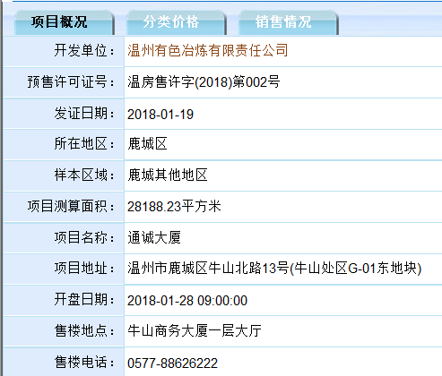
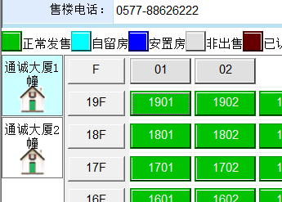
url | http://www.wzfg.com/realweb/stat/ProjectSellingList.jsp

序号 | 预售证号 | 项目名称 | 项目地址 | 开盘日期 | 所在地区 | 开发单位 | 项目测算面积 | 售楼地点 | 售楼电话 | 幢号 | 楼层 | 户室号 | 房屋坐落 | 总建筑面积 | 套内面积 | 分摊面积 | 类别 | 设计用途 | 建筑结构 | 一房一价 | 所属项目 | 房屋状态
 | 温房售许字(2018)第002号 | 通诚大厦 | 温州市鹿城区牛山北路13号(牛山处区G-01东地块) | 1/28/18 | 鹿城区 | 温州有色冶炼有限责任公司 | 28188.23平方米 | 牛山商务大厦一层大厅 | 0577-88626222 | 通城大厦1幢 | F | 01 | 鹿城区南郊街道牛山南路通城大厦1幢机房01室 | 19.15㎡ | 16.64㎡ | 2.51㎡ | 其它用房 | 设备用房 | 钢混 | 元 | 温房售许字(2018)第002号 | 非出售

